手順書
操作手順書 |  |  |  |  | 作成日時：2019/08/07-18:47:47

 | １．操作環境

 |  |  | シナリオファイル名 | C:\Users\Administrator\Desktop\動作確認手順\権限マスタ登録_訂正.winsnr

 | ２．操作手順

 |  | ２．１．シナリオ：権限マスタ登録/訂正
 |  |  | ２．１．１．[権限マスタ登録／訂正 ]ウィンドウ |  |  | 確認日 | 結果
 |  |  | 画面 | 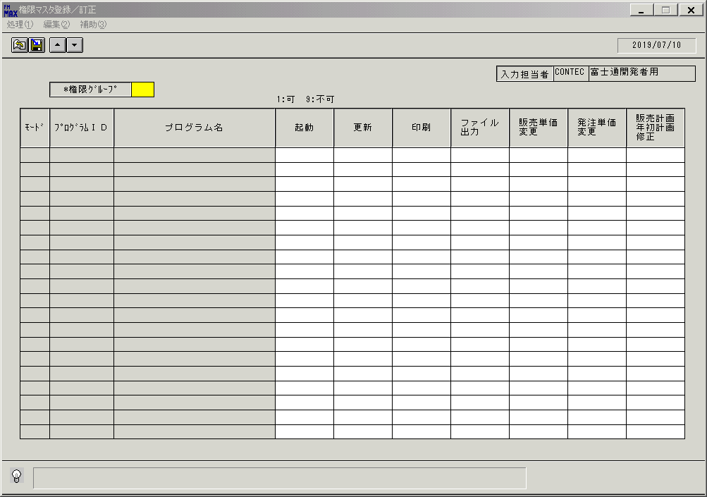
 |  |  | 操作内容 | 「権限ｸﾞﾙｰﾌﾟ 」を入力し、Enterボタンを押します。

 |  |  | ２．１．２． [権限マスタ登録／訂正 ]ウィンドウ |  |  | 確認日 | 結果
 |  |  | 画面 | 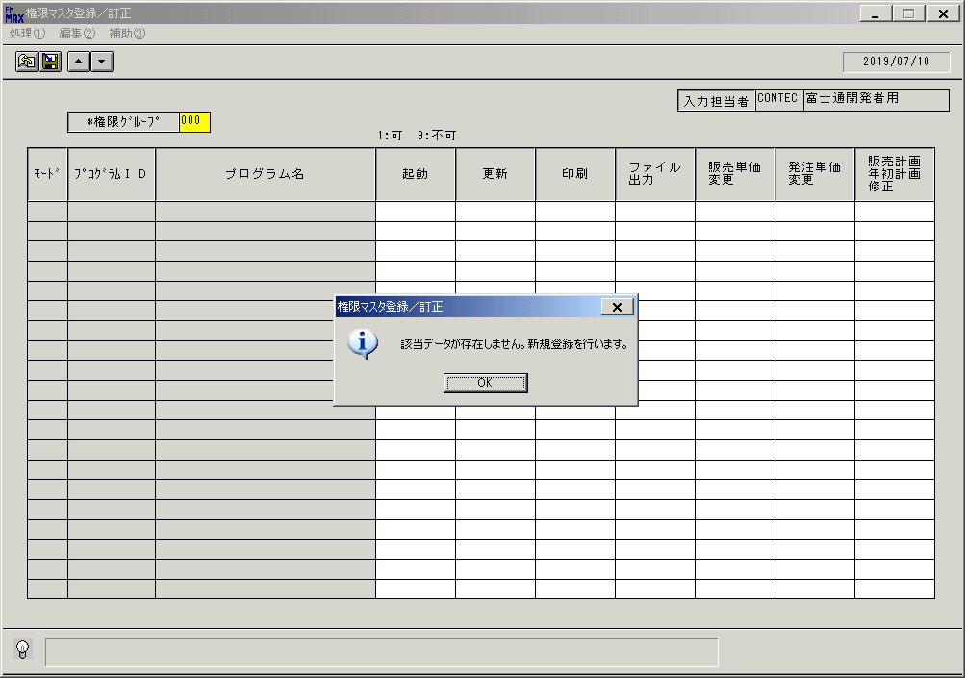
 |  |  | 操作内容 | 上記のメッセージが表示された場合は「OK」を押します。

 |  |  | ２．１．３． [権限マスタ登録／訂正 ]ウィンドウ |  |  | 確認日 | 結果
 |  |  | 画面
 |  |  | 操作内容 | 上記のメッセージが表示された場合は「OK」を押します。

 |  |  | ２．１．４．[権限マスタ登録／訂正 ]ウィンドウ |  |  | 確認日 | 結果
 |  |  | 画面 | 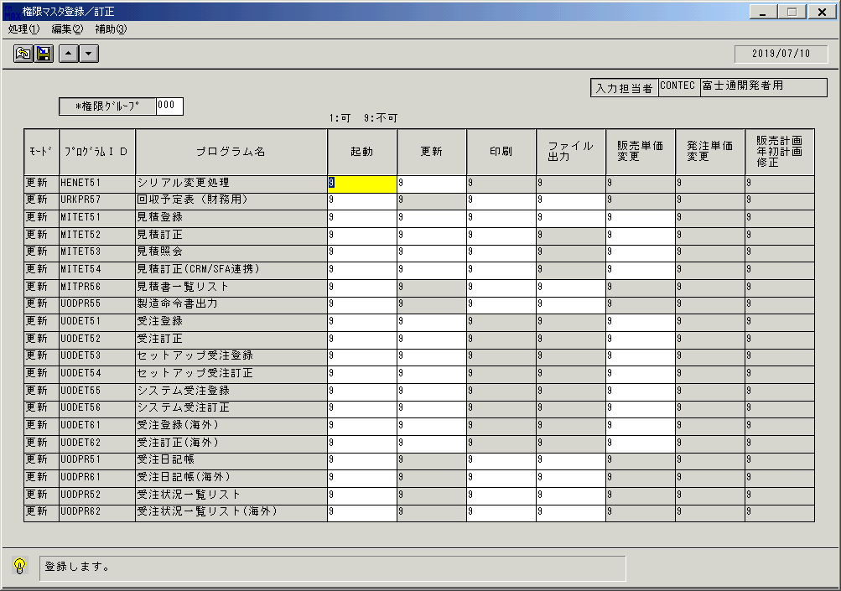
 |  |  | 操作内容 | 更新ボタンを押します。

 |  |  | ２．１．５．[権限マスタ登録／訂正 ]ウィンドウ |  |  | 確認日 | 結果
 |  |  | 画面 | 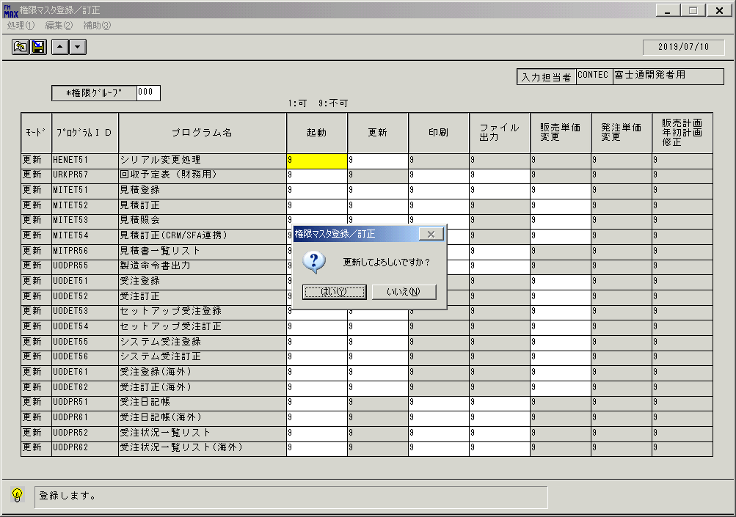
 |  |  | 操作内容 | 「はい」を押します。

 |  |  | ２．１．６．[権限マスタ登録／訂正 ]ウィンドウ |  |  | 確認日 | 結果
 |  |  | 画面 | 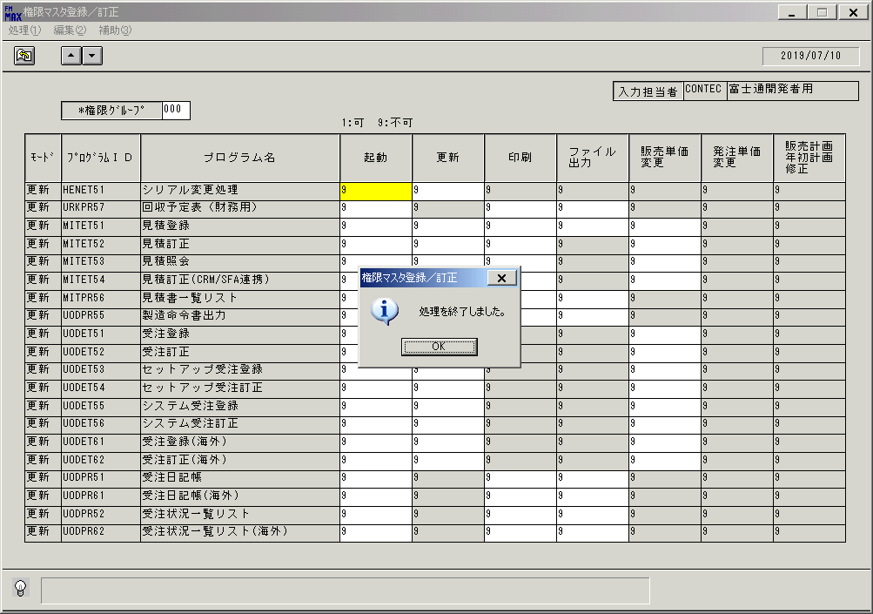
 |  |  | 操作内容 | 「OK」を押します。

 |  |  | ２．１．７．[権限マスタ登録／訂正 ]ウィンドウ |  |  | 確認日 | 結果
 |  |  | 画面 | 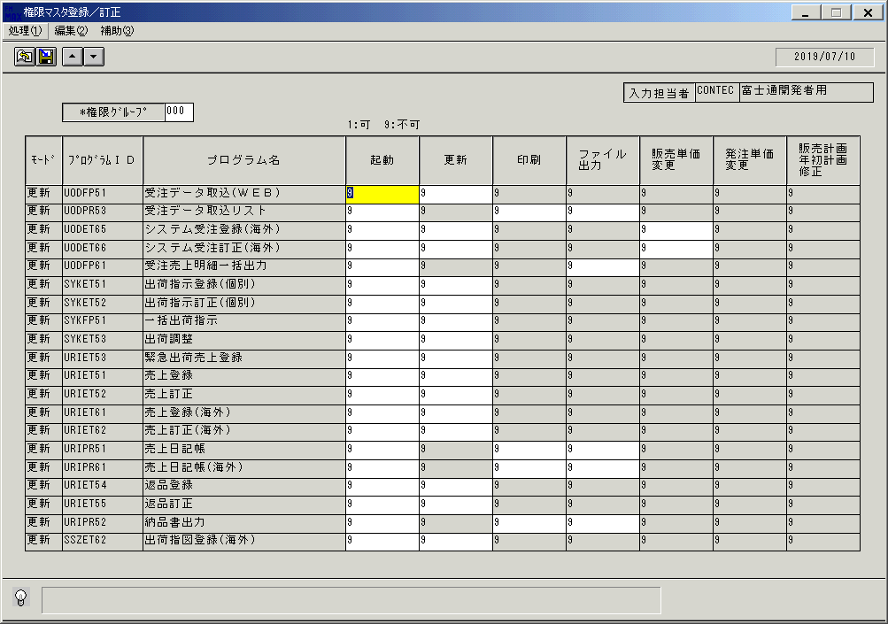
 |  |  | 操作内容 | メニューの処理をクリックします。

 |  |  | ２．１．８．[権限マスタ登録／訂正 ]ウィンドウ |  |  | 確認日 | 結果
 |  |  | 画面 | 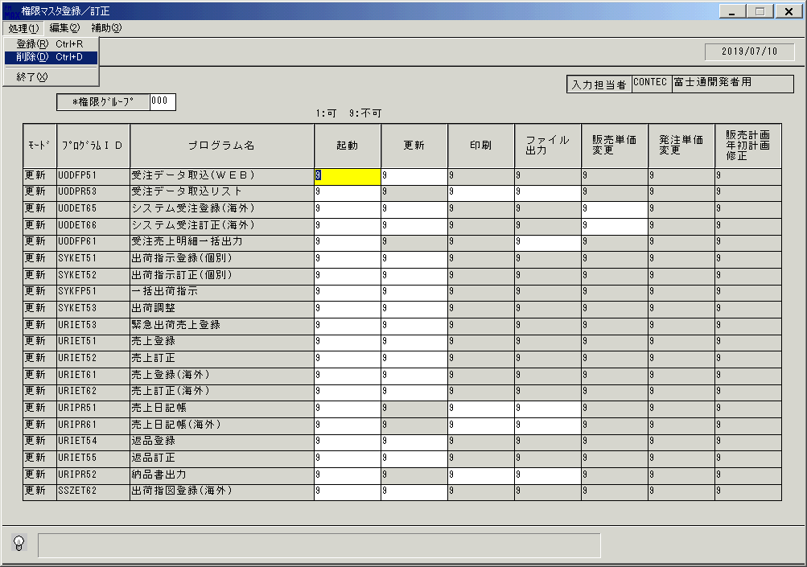
 |  |  | 操作内容 | 削除をクリックします。

 |  |  | ２．１．９．[権限マスタ登録／訂正 ]ウィンドウ |  |  | 確認日 | 結果
 |  |  | 画面 | 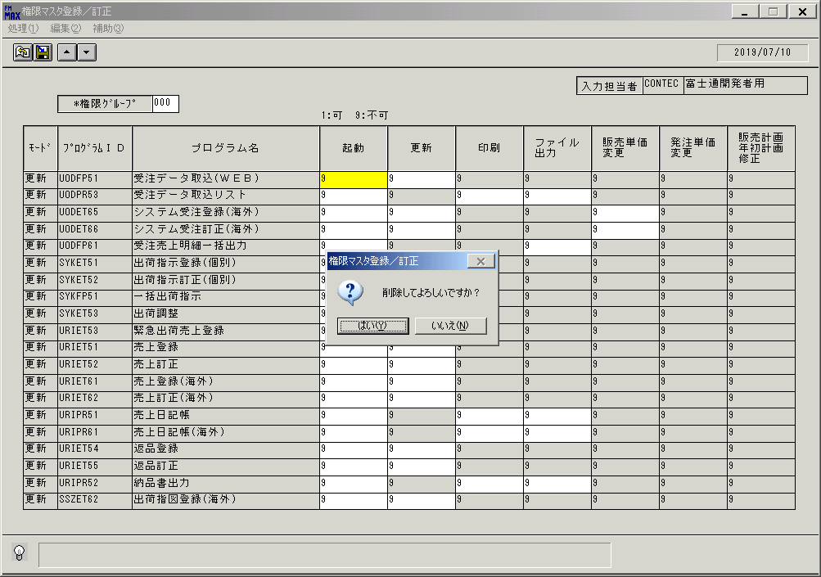
 |  |  | 操作内容 | 「はい 」を押します。

 |  |  | ２．１．１０．[権限マスタ登録／訂正 ]ウィンドウ |  |  | 確認日 | 結果
 |  |  | 画面 | 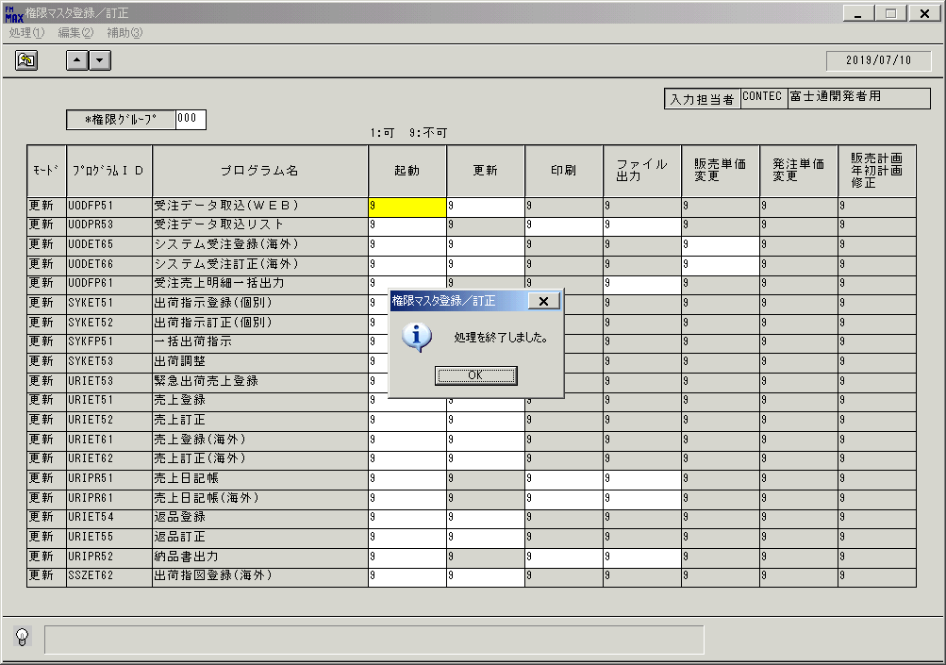
 |  |  | 操作内容 | 「OK 」を押します。

 |  |  | ２．１．１１．[権限マスタ登録／訂正 ]ウィンドウ |  |  | 確認日 | 結果
 |  |  | 画面 | 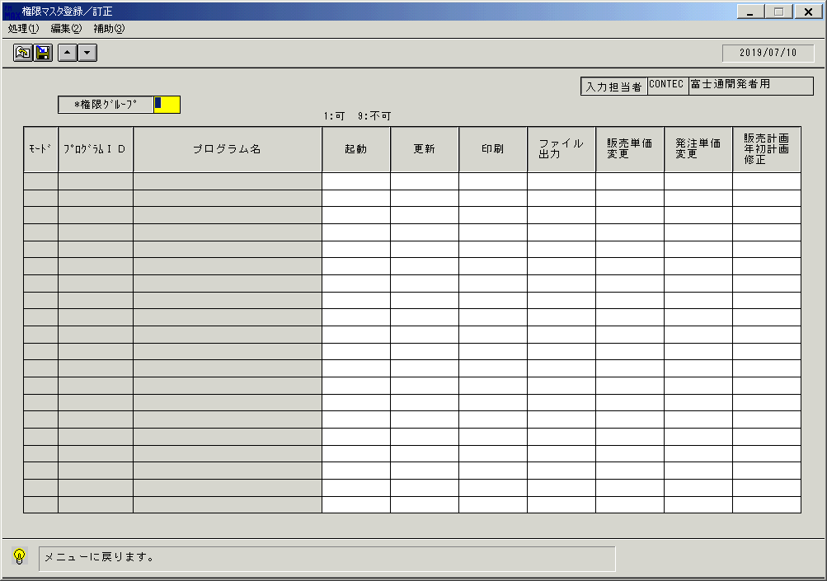
 |  |  | 操作内容 | 終了ボタンを押します。

 |  |  | ２．１．１２．[権限マスタ登録／訂正 ]ウィンドウ |  |  | 確認日 | 結果
 |  |  | 画面 | 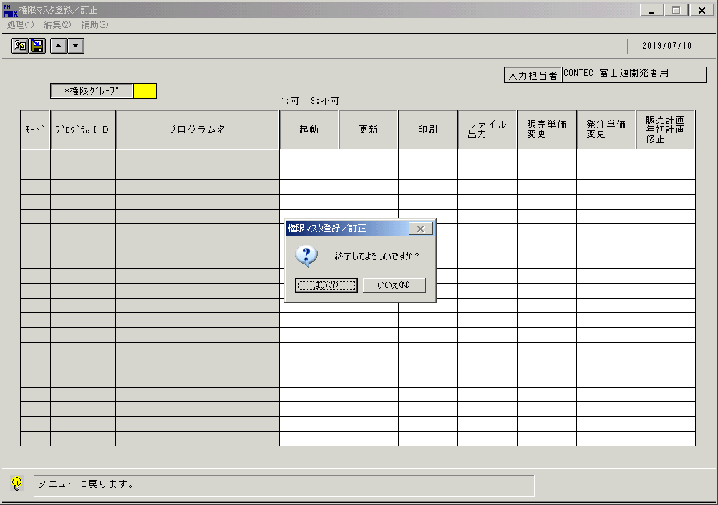
 |  |  | 操作内容 | 「はい」を押して処理を終了します。

画面(権限登録)
画面項目説明 |  |  |  | ユーザ名：㈱コンテック殿 |  |  |  |  |  |  | ｼｽﾃﾑ名：新総合情報システム |  |  |  |  | ﾌﾟﾛｾｽID/名：販売システム |  |  | 作成日:２００６年０９月２６日
 |  |  |  |  |  |  |  |  |  |  | ｼﾞｮﾌﾞID/名： ／マスタ |  |  |  |  | ﾌﾟﾛｸﾞﾗﾑID/名：KNGＭＴ51/権限登録 |  |  | 作成者：R&D) 相馬

 | 【画面項目説明】 |  | 画面名：権限登録 |  |  |  |  |  |  |  |  |  | FormID：ＫＮＧＭＴ５１ |  | ﾓｰﾄﾞ |  | 初期状態
 |  |  |  |  |  |  |  |  |  |  |  |  |  |  | 権限
 | № | 入出力項目名 |  |  | 入力 |  | 表示 | 属性 | 表示桁 | 入力桁 | レ | データソース |  | 項目名(初期値） |  |  |  | 項目説明
 |  |  |  |  | 必須 | 任意

 | 1 | 入力担当者（コード） |  |  |  |  | ○ | X | 6
 | 2 | 入力担当者（名称） |  |  |  |  | ○ | NX | 20 |  |  | 担当者マスタ |  | 担当者名
 | 3 | 権限ｸﾞﾙｰﾌﾟ |  |  | ○ |  |  | X | 3 | 3
 | 4 | （モード） |  |  |  |  | ○ | NX | 4
 | 5 | プログラムＩＤ |  |  |  |  | ○ | X | 8
 | 6 | プログラム名 |  |  |  |  | ○ | NX | 40
 | 7 | 起動 |  |  | △ |  |  | X | 1 | 1
 | 8 | 更新権限 |  |  | △ |  |  | X | 1 | 1
 | 9 | 印刷権限 |  |  | △ |  |  | X | 1 | 1
 | 10 | ファイル出力権限 |  |  | △ |  |  | X | 1 | 1
 | 11 | 販売単価変更権限 |  |  | △ |  |  | X | 1 | 1
 | 12 | 発注単価変更権限 |  |  | △ |  |  | X | 1 | 1
 | 13 | 販売計画年初計画修正権限 |  |  | △ |  |  | X | 1 | 1

入力項目の必須：△は、名称ﾏｽﾀの値により、
更新不可（表示）となる場合があるため、
△としている。
更新可能な場合は、必須入力となる。

起動元EXE
システム情報
制御ファイル
データファイル
起動先EXE

画面(権限登録) (2)
画面項目説明 |  |  |  | ユーザ名：㈱コンテック殿 |  |  |  |  |  |  | ｼｽﾃﾑ名：新総合情報システム |  |  |  |  | ﾌﾟﾛｾｽID/名：販売システム |  |  | 作成日:２００６年０９月２６日
 |  |  |  |  |  |  |  |  |  |  | ｼﾞｮﾌﾞID/名： ／マスタ |  |  |  |  | ﾌﾟﾛｸﾞﾗﾑID/名：KNGＭＴ51/権限登録 |  |  | 作成者：R&D) 相馬

 | 【画面項目説明】 |  | 画面名：権限登録 |  |  |  |  |  |  |  |  |  | FormID：ＫＮＧＭＴ５１ |  | ﾓｰﾄﾞ |  | 権限グループ入力時
 |  |  |  |  |  |  |  |  |  |  |  |  |  |  | 権限
 | № | 入出力項目名 |  |  | 入力 |  | 表示 | 属性 | 表示桁 | 入力桁 | レ | データソース |  | 項目名(初期値） |  |  |  | 項目説明
 |  |  |  |  | 必須 | 任意

 | 1 | 入力担当者（コード） |  |  |  |  | ○ | X | 6
 | 2 | 入力担当者（名称） |  |  |  |  | ○ | NX | 20 |  |  | 担当者マスタ |  | 担当者名
 | 3 | 権限ｸﾞﾙｰﾌﾟ |  |  | ○ |  |  | X | 3 | 3 |  | 権限マスタ |  | 権限グループ
 | 4 | （モード） |  |  |  |  | ○ | NX | 4 |  |  |  |  |  |  |  |  | "更新"表示
 | 5 | プログラムＩＤ |  |  |  |  | ○ | X | 8 |  |  | 権限マスタ |  | プログラムＩＤ
 | 6 | プログラム名 |  |  |  |  | ○ | NX | 40 |  |  | 権限マスタ |  | 名称１ |  |  |  | 名称マスタ.コード１='068'
 | 7 | 起動 |  |  | △ |  |  | X | 1 | 1 |  | 権限マスタ |  | 伝票削除区分
 | 8 | 更新権限 |  |  | △ |  |  | X | 1 | 1 |  | 権限マスタ |  | 更新権限 |  |  |  | 名称ﾏｽﾀの数値項目１='9'の場合、更新不可
 | 9 | 印刷権限 |  |  | △ |  |  | X | 1 | 1 |  | 権限マスタ |  | 印刷権限 |  |  |  | 名称ﾏｽﾀの数値項目２='9'の場合、更新不可
 | 10 | ファイル出力権限 |  |  | △ |  |  | X | 1 | 1 |  | 権限マスタ |  | ファイル出力権限 |  |  |  | 名称ﾏｽﾀの数値項目３='9'の場合、更新不可
 | 11 | 販売単価変更権限 |  |  | △ |  |  | X | 1 | 1 |  | 権限マスタ |  | 販売単価変更権限 |  |  |  | 名称ﾏｽﾀの区分１='9'の場合、更新不可
 | 12 | 発注単価変更権限 |  |  | △ |  |  | X | 1 | 1 |  | 権限マスタ |  | 発注単価変更権限 |  |  |  | 名称ﾏｽﾀの区分２='9'の場合、更新不可
 | 13 | 販売計画年初計画修正権限 |  |  | △ |  |  | X | 1 | 1 |  | 権限マスタ |  | 販売計画年初計画修正権限 |  |  |  | 名称ﾏｽﾀの区分３='9'の場合、更新不可

入力項目の必須：△は、名称ﾏｽﾀの値により、
更新不可（表示）となる場合があるため、
△としている。
更新可能な場合は、必須入力となる。

起動元EXE
システム情報
制御ファイル
データファイル
起動先EXE

